G1
Gràfic RI-1.1. Programació estratègica dels fons estructurals a les Illes Balears, en milions d’euros (2014-2020)
 | FEDER | FSE | POEJ | IPIME
I+D i capital tecnològic | 11.610728865 | 4.062 | 0 | 0
Competitivitat empresarial | 0.168038 | 0 | 0 | 22.236401
Canvi climàtic | 41.3176013 | 0 | 0 | 0
Protecció dels recursos naturals i culturals | 9.081869 | 0 | 0 | 0
Empleabilitat | 0 | 6.25 | 33.652770405 | 0
Inclusió social | 0 | 18.379298545 | 11.139513118 | 0
Formació i Educació | 7.566902736 | 17 | 9.7599304348 | 0
Despesa sanitària (COVID-19) | 65.373939 | 0 | 0 | 0

Font: Conselleria d’Hisenda i Relacions Exteriors. GOIB (2020)

G2
Gràfic RI-1.2. Estimació de l'increment del PIB per capita per comunitats autònomes a Espanya a causa de la inversió FEDER (2020)
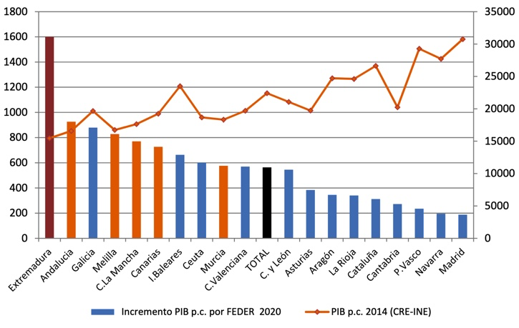

Font: Boscá, J.I.; Escribá, J.; Ferri, J.; Murgui, M.J. (2016). «L’Impacte dels fons FEDER 2014‐2020 sobre el creixement i l’ocupació de les regions espanyoles» (Working Paper, 2016-34)

G3
Gràfic RI-1.3. Diferencial de la taxa de creixement del PIB de les Illes Balears. Inversió FEDER (2018-2030)
 | Línia de base | Escenari
2018 | 0.013709915074 | 0.015010000481
2019 | 0.014551385336 | 0.015522306155
2020 | 0.015195062802 | 0.015808196344
2021 | 0.014798829423 | 0.015776320055
2022 | 0.015404005457 | 0.016127617078
2023 | 0.015637575528 | 0.016019172907
2024 | 0.014639984003 | 0.015245641081
2025 | 0.013783602626 | 0.014159815066
2026 | 0.012016567147 | 0.013548168004
2027 | 0.010623277318 | 0.012420580736
2028 | 0.0091813860013 | 0.011369887425
2029 | 0.0076244863128 | 0.010560828961
2030 | 0.0067552822087 | 0.0098350396193
2052

Font: Belis, J. (coord.); Herrera, E.; Requejo, J.; Albert, N.; Macías, J.I. (2019). Evaluación de los objetivos/resultados del PO FSE de Balears para el informe anual

G4
Gràfic RI-1.4. Diferencial de la taxa de creixement del PIB balear sobre la línia de base (2018-2030)
 | Diferencia sobre Baseline
2018 | 0.0013000854065
2019 | 0.00097092081965
2020 | 0.00061313354243
2021 | 0.00097749063278
2022 | 0.00072361162085
2023 | 0.00038159737845
2024 | 0.00060565707872
2025 | 0.00037621243985
2026 | 0.0015316008572
2027 | 0.0017973034179
2028 | 0.0021885014237
2029 | 0.002936342648
2030 | 0.0030797574105

Font: Belis, J. (coord.); Herrera, E., Requejo, J.; Albert, N.; Macías, J.I. (2019). Evaluación de los objetivos/resultados del PO FSE de Balears para el informe anual 2019 y de cumplimiento del marco de rendimiento (informe final). Direcció General de Fons Europeus. Conselleria d'Innovació, Recerca i Turisme. GOIB

